Controle de Material
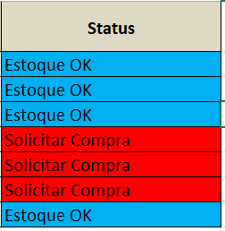
Material Escolar | Quantidade em Estoque | Quantidade Crítica | Status
Lápis | 100 | 30 | Estoque Ok
Caneta | 120 | 15 | Estoque Ok
Borracha | 20 | 15 | Estoque Ok
Régua | 5 | 10 | Solicitar Compra
Apagador | 5 | 10 | Solicitar Compra
Tesoura | 8 | 15 | Solicitar Compra
Caderno | 18 | 15 | Estoque Ok
Se a quantidade em estoque for menor que a quantidade crítica, mostrar a mensagem Solicitar compra, senão mostrar a mensagem Estoque OK.

